상품제안서
나빌레라 열매나무 자개텀블러 500ml | 상품코드: S38758

 |  |  |  |  |  |  | 02-713-8555 | www.synergygift.co.kr
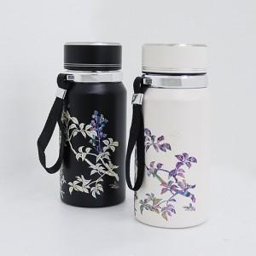

【상세/제작정보】

【인쇄/포장옵션】 | 레이저, 패드1도인쇄 / 포장지포장

【공급단가】 | 수량 | 20~ | 100~ | 300~ | 500~ | 1,000~
*VAT별도 | 단가 | 32,500원 | 31,720원 | 30,420원 | 29,640원 | 28,860원

【상품 URL】 | https://www.synergygift.co.kr:443/src/goods_detail.php?gdno=38758

